БЕРЕЗКА
 |  | ООО "ВТОРОЙ ДОМ" 223130, Минская область, Логойский район, г.п. Плещеницы, ул. Военный городок, д.4, пом. 2 р\с BY05MMBN30120000010101824302, в банке ОАО " Банк Дабрабыт", код MMBNBY22, УНП 191778670 Почтовый адрес (офис, склад): 223056, Минский р-н, п. Сеница, ул. Мирутко 16Д, корп.3, оф.12, E-mail: 2domopt@mail.ru
Прайс-лист 24.02.2026
 | Арт. | Наименование |  | Объём парильного помещения: | Высота/ Ширина/ Длина | Масса печи | Масса камней наружная каменка | Масса камней закрытая каменка | Материал корпуса | Материал закрытой каменки | Толщина стенок камеры сгорания | Объём закрытой каменки, л | Время нагрева парильного помещения до 100 °С (при правильной теплоизоляции) | Используемое топливо | Размер дверки | Цена с НДС | РРЦ
 |  | Печи и камины BLACK STOVE
1 | 001 | Дровяной камин BLACK STOVE Hors-6 |  | 60 м2 (6 кВт) | 890х455х495 | 100 кг |  |  | Сталь |  |  |  |  |  |  | 1,826р. | 2,269.80
2 | 002 | Дровяной камин BLACK STOVE Hors-9 | 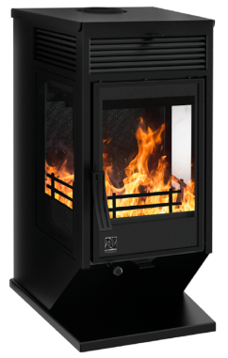 | 90 м2 (9 кВт) | 1050х570х640 | 147 кг |  |  | Сталь |  |  |  |  |  |  | 2,486р. | 3,092.70
3 | 011 | Печь-Камин Hors-10 | 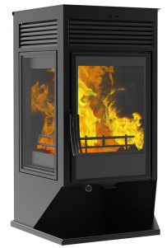 | 100 м2 (10 кВт) | 1060х740х600 | 170 кг |  |  | Сталь |  |  |  |  |  |  | 2,909р. | 3,619.20
4 | 003 | Дровяной камин BLACK STOVE Hors-13 | 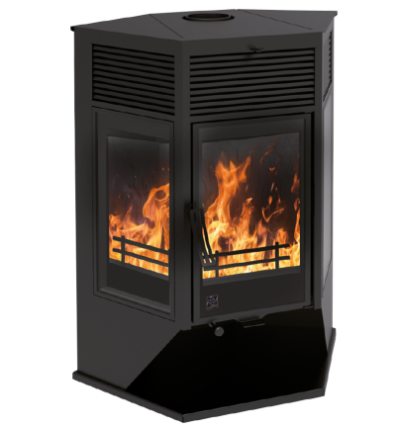 | 130 м2 (13 кВт) | 1200х930х670 | 199 кг |  |  | Сталь |  |  |  |  |  |  | 3,451р. | 4,293.90
5 | 004 | Печь-Камин Magma-8 | 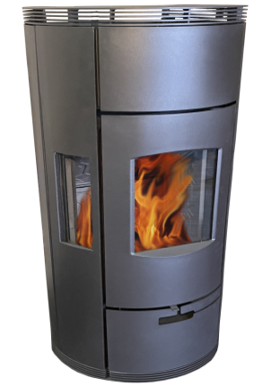 | 80 м2 (8 кВт) | 1300х500х440 | 180 кг |  |  | Сталь |  |  |  |  |  |  | 4,612р. | 5,736.90
6 | 005 | Каминная топка Bruno H-800 |  | 160 м2 (16 кВт) | 1625х969х533 | 342 кг |  |  | Сталь |  |  |  |  |  |  | 8,424р. | 10,475.40
7 | 026 | Чугунная печь "Венеция" 22 Закрытая каменка Aisi 304 | 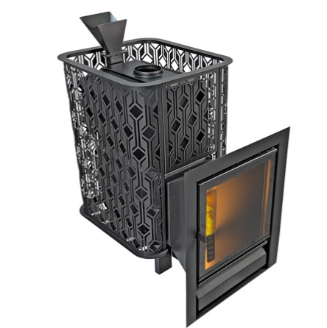 | от 10 до 22 м3 | 980х540х840 | 136 кг | 180 кг |  | Чугун |  | до 25 мм |  | от 90 до 120 мин | Дрова, брикеты | 400х400 | 2,410р. | 2,999.10
8 | 012 | Чугунная печь "Verona" 18 Закрытая каменка Aisi 304 | 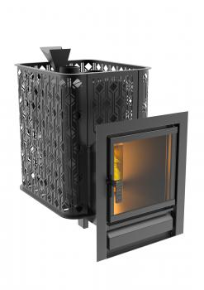 | от 8 до 18 м3 | 750х520х810 | 140 кг | 160 кг. |  | Чугунy СЧ-20 | Нержавеющая сталь 3 мм Aisi 304 | до 20 мм. | 15 л | от 90 до 120 мин. | Дрова, брикеты | 400х400 | 2,543р. | 3,162.90
9 | 006 | Чугунная печь "Verona" 26 Закрытая каменка Aisi 304 | 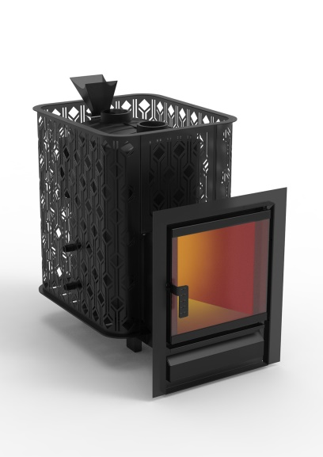 | от 12 до 26 м3 | 940х580х960 | 180 кг | 200 кг. |  | Чугунy СЧ-20 | Нержавеющая сталь 3 мм Aisi 304 | до 20 мм. | 25 л | от 90 до 120 мин. | Дрова, брикеты | 400х400 | 3,010р. | 3,744.00
10 | 014 | Чугунная печь "Verona" 18 ГАЗ Закрытая каменка Aisi 304, УГ в комплекте |  | от 8 до 18 м3 | 750х520х810 | 140 кг | 160 кг. |  | Чугунy СЧ-20 | Нержавеющая сталь 3 мм Aisi 304 | до 20 мм. | 15 л | от 90 до 120 мин. | Дрова, брикеты, газ |  | 3,295р. | 4,098.90
11 | 015 | Чугунная печь "Verona" 26 ГАЗ Закрытая каменка Aisi 304, УГ в комплекте | 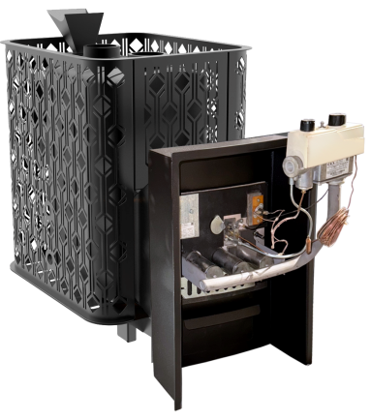 | от 12 до 26 м3 | 940х580х960 | 180 кг. | 200 кг. |  | Чугун |  | до 20 мм. |  | от 90 до 120 мин. | Дрова, брикеты, газ |  | 3,761р. | 4,676.10
12 | 027 | Чугунная печь "Венеция" 22 ГАЗ Закрытая каменка Aisi 304, УГ в комплекте |  | от 10 до 22 м3 | 980х541х840 | 136 кг | 180 кг |  | Чугун |  | до 25 мм |  | от 90 до 120 мин | Дрова, брикеты, газ | УГ САБК | 3,103р. | 3,861.00
13 | 501 | Печь-камин чугунная "Verona" 50 ЗК-нерж, Сетчатый Кожух | 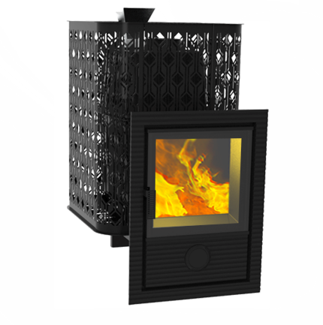 | от 20 до 50 м3 | 1100х780х980 | 250 кг. | 260 кг. |  |  |  | до 25 мм. |  | от 90 до 120 мин. | Дрова, брикеты | 430х430 | 4,156р. | 5,171.40
14 | 028 | Чугунная печь "Венеция" 20 ДТ-4 | 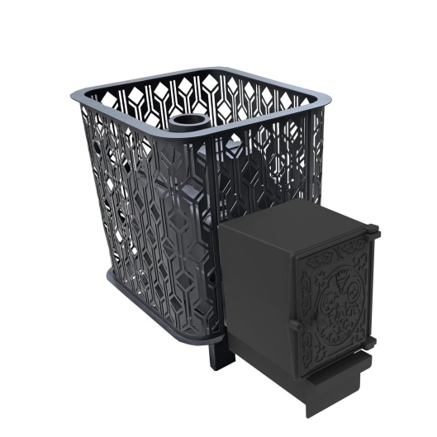 | от 10 до 22 м3 | 650х450х830 | 120 кг | 180 кг |  |  |  | до 25 мм. |  | от 90 до 120 мин | Дрова, брикеты | ДТ-4 | 1,462р. | 1,817.40
15 | 029 | Чугунная печь "Венеция" 20 Д-2 | 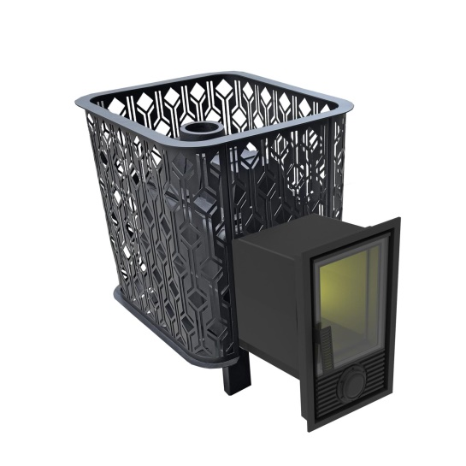 | от 10 до 22 м3 | 650х450х830 | 120 кг | 180 кг |  |  |  | до 25 мм. |  | от 90 до 120 мин | Дрова, брикеты | Д-2, 230х400 | 1,622р. | 2,016.30
16 | 030 | Чугунная печь "Венеция" 20 Д-1 |  | от 10 до 22 м3 | 650х450х830 | 120 кг | 180 кг |  |  |  | до 25 мм. |  | от 90 до 120 мин | Дрова, брикеты | Д-1, 320х440 | 1,785р. | 2,219.10
17 | 031 | Чугунная печь "Венеция-Флагман" 20 | 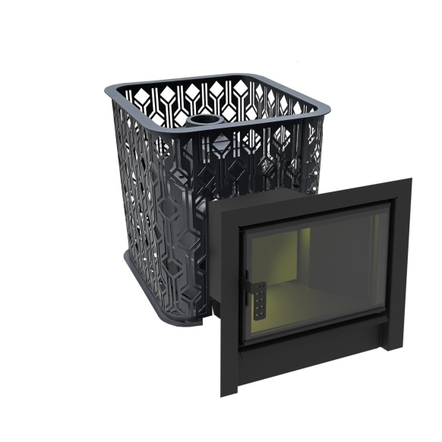 | от 10 до 22 м3 | 650х610х830 | 120 кг | 180 кг |  |  |  | до 25 мм. |  | от 90 до 120 мин | Дрова, брикеты | Флагман 550х610 | 1,810р. | 2,250.30
18 | 032 | Чугунная печь "Венеция" 20 ДТ-4 без выноса |  | от 10 до 22 м3 | 650х450х650 | 120 кг | 180 кг |  |  |  | до 25 мм. |  | от 90 до 120 мин | Дрова, брикеты | ДТ-4 | 1,462р. | 1,817.40
19 | 033 | Чугунная печь "Венеция" 20 Д-2 без выноса |  | от 10 до 22 м3 | 650х450х650 | 120 кг | 180 кг |  |  |  | до 25 мм. |  | от 90 до 120 мин | Дрова, брикеты | Д-2, 230х400 | 1,622р. | 2,016.30
20 | 034 | Чугунная печь "Венеция" 20 ГАЗ УГ в комплекте |  | от 10 до 22 м3 | 650х450х800 | 120 кг | 180 кг |  |  |  | до 25 мм. |  | от 90 до 120 мин | Дрова, брикеты | УГ-САБК-АБ-20 | 2,121р. | 2,636.40
21 | 018 | Чугунная печь "Verona" 18 Закрытая каменка Aisi 304 облицовка Тальк | 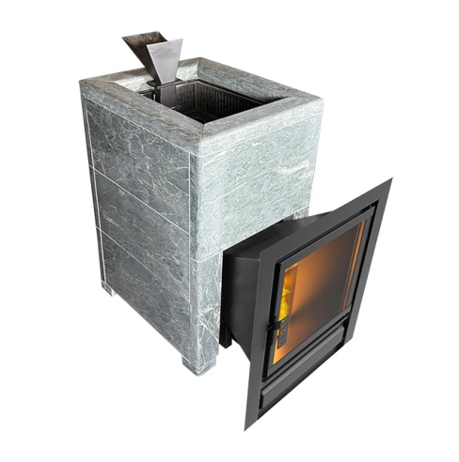 | от 8 до 18 м3 | 830х500х900 | 330 кг | 80 кг |  | Чугунy СЧ-20 | Нержавеющая сталь 3 мм Aisi 304 | до 20 мм | 15 л | от 90 до 120 мин. | дрова/ древесные брикеты | 400х400 | 5,952р. | 7,402.20
22 | 019 | Чугунная печь "Verona" 26 Закрытая каменка Aisi 304 облицовка Тальк NEW |  | от 12 до 26 м3 | 880х500х1000 | 400 кг | 80 кг |  | Чугунy СЧ-20 | Нержавеющая сталь 3 мм Aisi 304 | до 20 мм | 15 л | от 90 до 120 мин. | дрова/ древесные брикеты | 400х400 | 6,872р. | 8,544.90
23 | 020 | Чугунная печь "Verona" 18 ГАЗ Закрытая каменка Aisi 304, УГ в комплекте облицовка Тальк NEW | 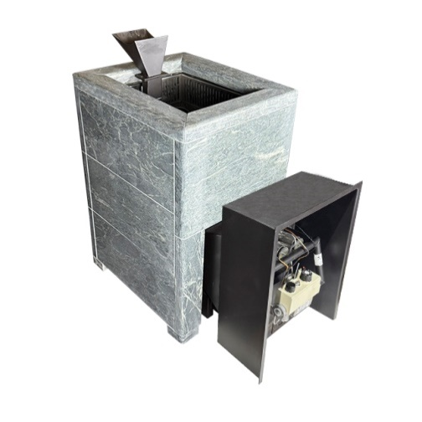 | от 8 до 18 м3 | 830х500х800 | 330 кг | 80 кг |  | Чугунy СЧ-20 | Нержавеющая сталь 3 мм Aisi 304 | до 20 мм | 15 л | от 90 до 120 мин. | ГАЗ/дрова/ древесные брикеты |  | 6,705р. | 8,338.20
24 | 021 | Чугунная печь "Verona" 26 ГАЗ Закрытая каменка Aisi 304, УГ в комплекте облицовка Тальк NEW |  | от 12 до 26 м3 | 880х500х900 | 400 кг | 80 кг |  | Чугунy СЧ-20 | Нержавеющая сталь 3 мм Aisi 304 | до 20 мм | 15 л | от 90 до 120 мин. | ГАЗ/дрова/ древесные брикеты |  | 7,623р. | 9,480.90
25 | 022 | Чугунная печь "Verona" 18 Закрытая каменка Aisi 304 облицовка Пироксенит NEW | 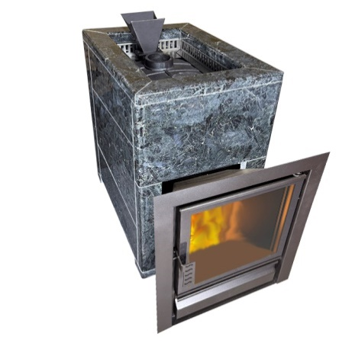 | от 8 до 18 м3 | 830х500х900 | 330 кг | 80 кг |  | Чугунy СЧ-20 | Нержавеющая сталь 3 мм Aisi 304 | до 20 мм | 15 л | от 90 до 120 мин. | дрова/ древесные брикеты | 400х400 | 5,952р. | 7,402.20
26 | 023 | Чугунная печь "Verona" 26 Закрытая каменка Aisi 304 облицовка Пироксенит NEW |  | от 12 до 26 м3 | 880х500х1000 | 400 кг | 80 кг |  | Чугунy СЧ-20 | Нержавеющая сталь 3 мм Aisi 304 | до 20 мм | 15 л | от 90 до 120 мин. | дрова/ древесные брикеты | 400х400 | 6,872р. | 8,544.90
27 | 024 | Чугунная печь "Verona" 18 ГАЗ Закрытая каменка Aisi 304, УГ в комплекте облицовка Пироксенит NEW | 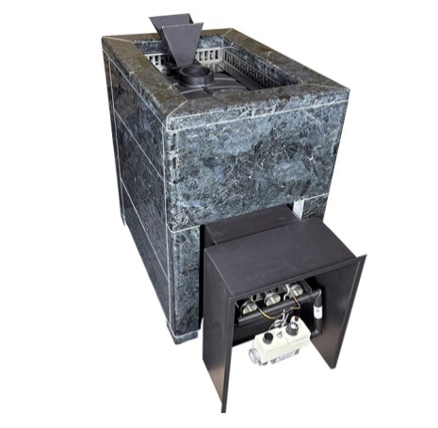 | от 8 до 18 м3 | 830х500х800 | 330 кг | 80 кг |  | Чугунy СЧ-20 | Нержавеющая сталь 3 мм Aisi 304 | до 20 мм | 15 л | от 90 до 120 мин. | ГАЗ/дрова/ древесные брикеты |  | 6,705р. | 8,338.20
28 | 025 | Чугунная печь "Verona" 26 ГАЗ Закрытая каменка Aisi 304, УГ в комплекте облицовка Пироксенит NEW |  | от 12 до 26 м3 | 880х500х900 | 400 кг | 80 кг |  | Чугунy СЧ-20 | Нержавеющая сталь 3 мм Aisi 304 | до 20 мм | 15 л | от 90 до 120 мин. | ГАЗ/дрова/ древесные брикеты |  | 7,623р. | 9,480.90
29 | 007 | Печь из нержавеющей стали "Varna" 16 Закрытая каменка | 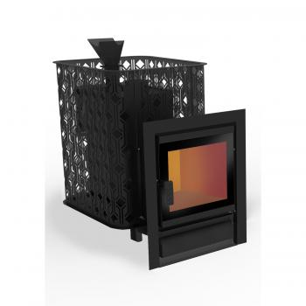 | 16 м3 | 790х520х750 | 74 кг | 140 кг | 10-15 кг | Нержавеющая сталь 3 мм Aisi 430 | Нержавеющая сталь 3 мм Aisi 430 |  | 12 л |  |  |  | 2,208р. | 2,745.60
30 | 010 | Печь из нержавеющей стали "Varna" 26 Закрытая каменка |  | 26 м3 | 870х520х870 | 86 кг | 180 кг | 20-30 кг | Нержавеющая сталь 3 мм Aisi 430 | Нержавеющая сталь 3 мм Aisi 430 |  | 18 л |  |  |  | 2,609р. | 3,244.80
31 | 016 | Печь из нержавеющей стали "Varna" 16 ГАЗ Закрытая каменка | 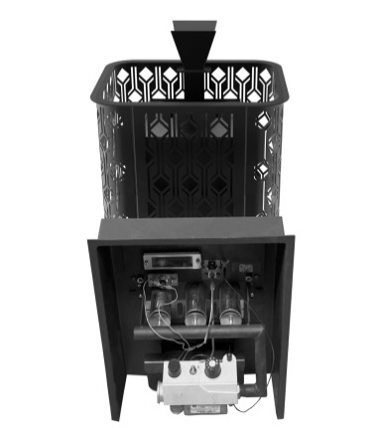 | 16 м3 | 790х520х750 | 74 кг |  |  | Нержавеющая сталь 3 мм Aisi 430 | Нержавеющая сталь 3 мм Aisi 430 |  | 12 л |  | ГАЗ/ дрова/ древесные брикеты |  | 2,959р. | 3,681.60
32 | 017 | Печь из нержавеющей стали "Varna" 26 ГАЗ Закрытая каменка |  | 26 м3 | 870х520х870 | 86 кг |  |  | Нержавеющая сталь 3 мм Aisi 430 | Нержавеющая сталь 3 мм Aisi 430 |  | 18 л |  | ГАЗ/ дрова/ древесные брикеты |  | 3,359р. | 4,176.90
33 | 008 | Теплообменник для печи "Verona 18-26" |  |  |  |  |  |  |  |  |  |  |  |  |  | 173р. | 214.50
34 | 009 | Сетчатый экономайзер L-700 "Verona-Varna " |  |  |  |  |  |  |  |  |  |  |  |  |  | 169р. | 210.60
35 |  | Печь из Нержавеющей Стали Народная НОВИНКА
36 | 2001 | Печь-Камин Народная 16(Aisi430) Закрытая Каменка (сетка трансформер) | 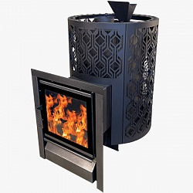 | 8-16 м3 | 790х540х820 | 74 кг | 120 кг |  |  |  | 3 мм Aisi-430 |  |  |  |  | 2,004р. | 2,492.10
37 | 2002 | Печь-Камин Народная 26(Aisi430) Закрытая Каменка (сетка трансформер) | 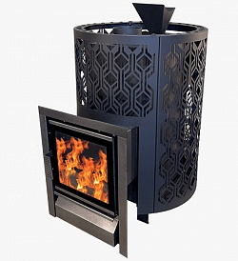 | 12-26 м3 | 870х620х870 | 86 кг | 180 кг |  |  |  | 3 мм Aisi-430 |  |  |  |  | 2,404р. | 2,991.30
38 | 2003 | Печь-Камин Народная 16(Aisi430) ГАЗ Закрытая Каменка(сетка трансформер) | 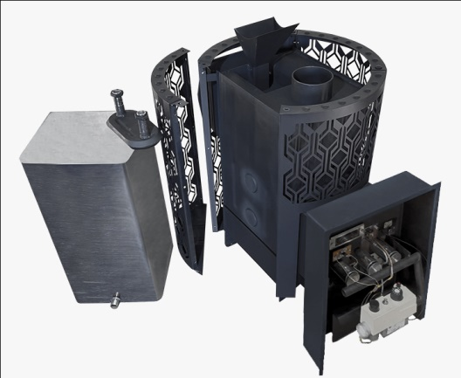 | от 8 до 16 м3 | 790х550х820 | 74 кг. | 140 кг. |  |  |  | до 3 мм. |  | от 90 до 120 мин. | Дрова, брикеты, газ |  | 2,754р. | 3,424.20
39 | 2004 | Печь-Камин Народная 26(Aisi430) ГАЗ Закрытая Каменка(сетка трансформер) |  | от 12 до 26 м3 | 870х620х870 | 86 кг. | 180 кг. |  |  |  | до 3 мм. |  | от 90 до 120 мин. | Дрова, брикеты, газ |  | 3,154р. | 3,923.40
40 | 2011 | Сетчатый экономайзер L-700 "Народная" | 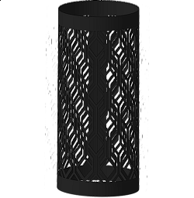 |  | 700х300х300 |  |  |  |  |  |  |  |  |  |  | 169р. | 210.60
41 | 2010 | Теплообменник "Народная" (Aisi304) 2 мм 3/4 |  |  |  |  |  |  |  |  |  |  |  |  |  | 178р. | 222.30
42 | 307 | Бак 35л. |  |  |  |  |  |  |  |  |  |  |  |  |  | 252р. | 312.00
43 | 312 | Бак 50л. |  |  |  |  |  |  |  |  |  |  |  |  |  | 281р. | 351.00
44 |  | Печи в натуральном камне Тальк
45 | 1701 | Печь-камин чугунная "Verona" 50 ЗК-нерж, в КАМЕННОЙ ОБЛИЦОВКЕ | 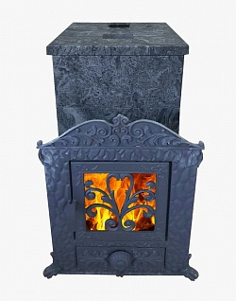 | от 20 до 50 м3 | 1100х780х980 | 230 кг 585 кг | 60 кг |  |  |  | до 25 мм |  |  |  | 430х430 | 9,314р. | 11,583.00
46 | 1702 | Печь-камин чугунная "Verona" 50 ЗК-нерж, в КАМЕННОЙ ОБЛИЦОВКЕ+Облицовка Дымохода 500мм | 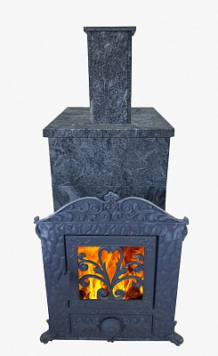 | от 20 до 50 м3 | 1600х780х980 | 250 кг 615 кг | 60 кг |  |  |  | до 25 мм |  |  |  | 430х430 | 10,007р. | 12,444.90
47 | 1703 | Печь-камин чугунная для бани "Воевода" 20 Д-2 в КАМЕННОЙ ОБЛИЦОВКЕ NEW | 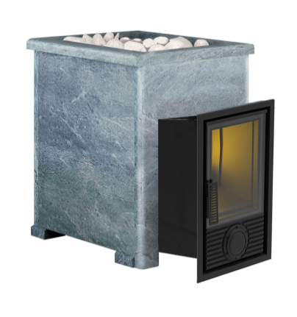 | 12-20 м3 | 690х500х780 | 120 кг 255 кг | 60-80 кг |  |  |  | до 25 мм |  |  |  | 290Х450 | 4,044р. | 5,031.00
48 | 1707 | Печь-камин чугунная для бани "Воевода" 20 Д-1 в КАМЕННОЙ ОБЛИЦОВКЕ | 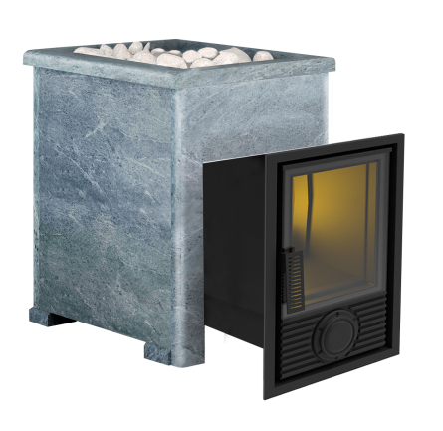 | 12-20 м3 | 690х500х780 | 120 кг 255 кг | 60 кг |  |  |  | до 25 мм |  |  |  | 390х500 | 4,214р. | 5,241.60
49 | 1704 | Печь-камин чугунная для бани "Воевода-ФЛАГМАН" 20 в КАМЕННОЙ ОБЛИЦОВКЕ | 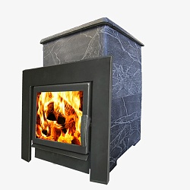 | 12-20 м3 | 690х500х780 | 120 кг 255 кг | 60-80 кг |  |  |  | до 25 мм |  |  |  | 510х500 | 4,240р. | 5,272.80
50 | 1705 | Печь-камин "Викинг" 15 Д-2 в КАМЕННОЙ ОБЛИЦОВКЕ |  | 8 - 16 м3. | 690х500х780 | 80 кг 225 кг | 60-80 кг |  |  |  | до 6 мм. |  |  |  | 290Х450 | 3,757р. | 4,672.20
51 | 1708 | Печь-камин "Викинг" 15 Д-1 в КАМЕННОЙ ОБЛИЦОВКЕ |  | от 8 до 16 м3 | 690х500х780 | 225 кг. | 60 кг |  |  |  | до 6 мм. |  |  |  | 390х500 | 3,815р. | 4,746.30
52 | 1706 | Печь-камин "Флагман" 15 в КАМЕННОЙ ОБЛИЦОВКЕ | 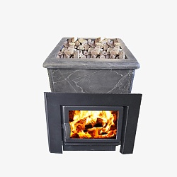 | 8 - 20 м3. | 690х500х780 | 85 кг 230 кг | 60-80 кг |  |  |  | до 6 мм. |  |  |  |  | 3,840р. | 4,777.50
53 | 1903 | Печь "Викинг" 15 Газ в КАМЕННОЙ ОБЛИЦОВКЕ | 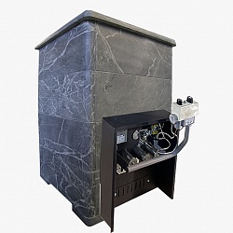 | 8 - 20 м3. | 690х500х780 | 80 кг 225 кг | 60-80 кг |  |  |  | до 6 мм. |  |  |  |  | 4,503р. | 5,600.40
54 | 654 | Печь чугунная для бани "Воевода" 20 ГАЗ в КАМЕННОЙ ОБЛИЦОВКЕ NEW | 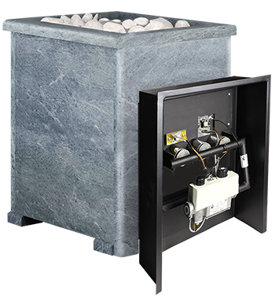 | от 12 до 20 м3 | 690х500х780 | 255 кг | 60 кг |  |  |  | до 25 мм |  | от 60 до 120 мин |  | УГ САБК 20 | 4,617р. | 5,740.80
55 |  | Газовые Печи для Бани в комплекте УГ САБК
56 | 1901 | Берёзка 15 Газ | 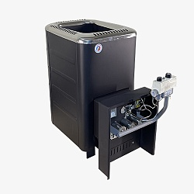 | 8 - 20 м3. | 740х440х (c баком - 640 мм) х690 мм | 85 кг | 50 кг |  | Сталь 6 мм |  | 6 мм |  |  |  |  | 1,705р. | 2,121.60
57 | 311 | Теплообменник в камеру сгорания берёзка/фаворит/флагман,витязь/викинг |  |  |  |  |  |  |  |  |  |  |  |  |  | 161р. | 198.90
58 | 307 | Бак 35л. "Березка 15" |  |  |  |  |  |  |  |  |  |  |  |  |  | 252р. | 312.00
59 | 1902 | Викинг 15 Газ (сетчатый кожух) | 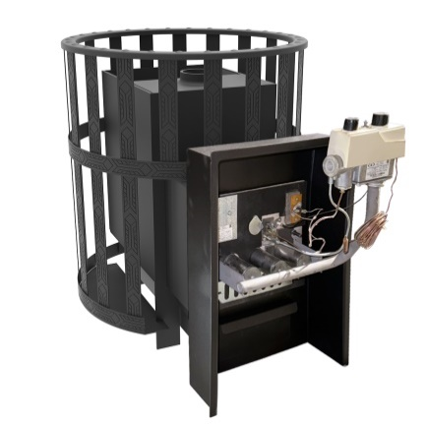 | от 8 до 20 м3 | 710х595х720 | 80 кг | 140 кг |  |  |  | до 6 мм |  |  |  |  | 1,844р. | 2,293.20
60 | 1908 | Берёзка 24 Газ | 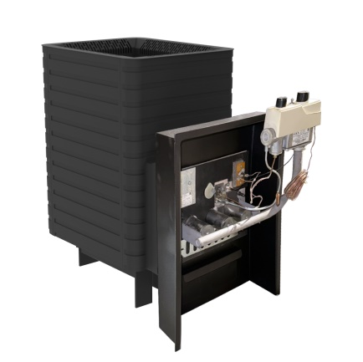 | от 8 до 16 м3 | 820х430х740 | 120 кг. | 50 кг. |  | Сталь |  | до 8 мм. |  | от 40 до 60 мин. | Дрова, брикеты, газ |  | 1,981р. | 2,464.80
61 | 311 | Теплообменник в камеру сгорания берёзка/фаворит/флагман,витязь/викинг |  |  |  |  |  |  |  |  |  |  |  |  |  | 161р. | 198.90
62 | 312 | Бак 50л. "Березка 24" |  |  |  |  |  |  |  |  |  |  |  |  |  | 281р. | 351.00
63 | 1909 | Викинг 24 Газ (сетчатый кожух) | 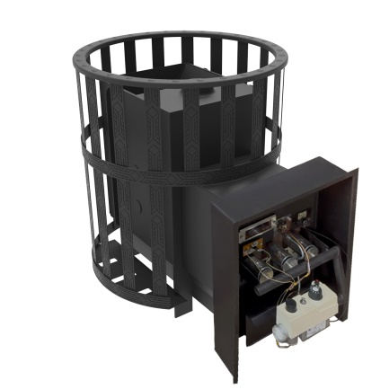 | от 12 до 30 м3 | 750х620х830 | 80 кг. | 160 кг. |  | Сталь |  | до 8 мм. |  | от 60 до 80 мин. | Дрова, брикеты, газ |  | 2,177р. | 2,706.60
64 | 1907 | Печь «Витязь» 18 Газ (сетчатый кожух, закрытая каменка) | 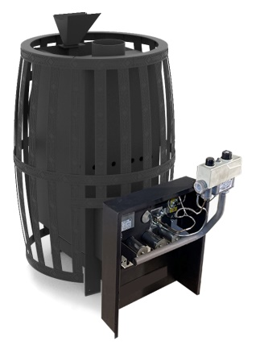 | от 8 до 20 м3 | 980х600х780 | 120 кг. | 200 кг. |  | Сталь |  | до 6 мм. |  | от 90 до 120 мин. | Дрова, брикеты, газ |  | 2,356р. | 2,928.90
65 | 1910 | Печь «Витязь» 28 Газ (сетчатый кожух, закрытая каменка НЕРЖ) |  | от 12 до 35 м3 | 1050х650х900 | 145 кг | 220 кг. |  | Сталь |  | до 6 мм. |  | от 90 до 120 мин. | Дрова, брикеты, газ |  | 2,719р. | 3,381.30
66 | 1904 | Комплект СУГ - САБК (ПРОПАН) |  |  |  |  |  |  |  |  |  |  |  |  |  | 43р. | 54.60
67 | 1905 | Портал съёмный с дверцей ДТ-3 (комплект) |  |  |  |  |  |  |  |  |  |  |  |  |  | 118р. | 148.20
68 | 1911 | Портал ГАЗ/Дрова с дверцей ДТ-3(комплект) NEW |  |  |  |  |  |  |  |  |  |  |  |  |  | 118р. | 148.20
69 | 1912 | Портал ГАЗ/Дрова с дверцей ДТ-3(комплект) АБ-20-1 |  |  |  |  |  |  |  |  |  |  |  |  |  | 118р. | 148.20
70 | 1906 | Чугунная колосниковая решетка для газовой печи |  |  |  |  |  |  |  |  |  |  |  |  |  | 31р. | 42.90
71 |  | ТУНДРА
72 | 2301 | Тундра 14 закрытая каменка сетчатый кожух | 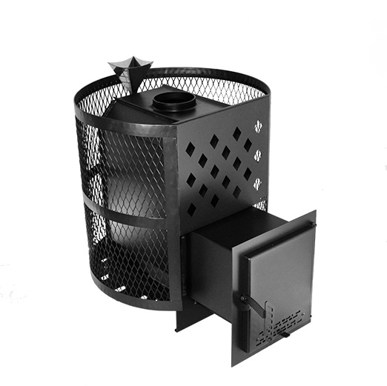 | от 6 до 14 м3 | 620х500х610 | 41 кг | 80 кг |  |  |  | до 4 мм |  | от 60 до 120 мин | Дрова, брикеты | 240х270 | 510р. | 635.70
73 | 2302 | Тундра 14 стекло закрытая каменка сетчатый кожух | 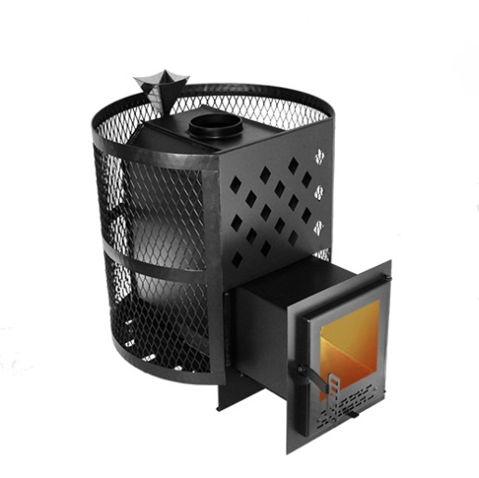 | от 6 до 14 м3 | 620х500х610 | 41 кг | 80 кг |  |  |  | до 4 мм |  | от 60 до 120 мин | Дрова, брикеты | 240х270 со стеклом | 578р. | 721.50
74 | 2303 | Тундра 16 закрытая каменка сетчатый кожух | 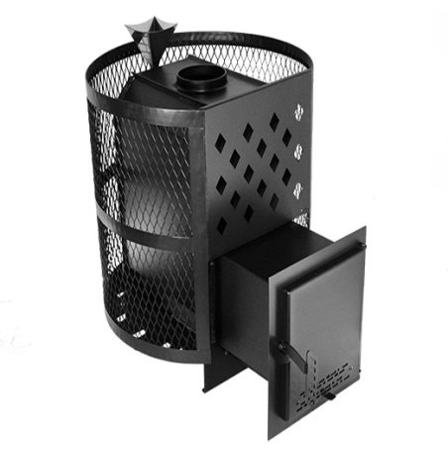 | от 8 до 16 м3 | 700х500х610 | 45 кг | 80 кг |  |  |  | до 4 мм |  | от 60 до 120 мин | Дрова, брикеты | 240х270 | 612р. | 764.40
75 | 2304 | Тундра 16 стекло закрытая каменка сетчатый кожух | 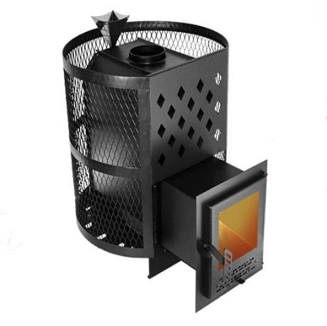 | от 8 до 16 м3 | 700х500х610 | 45 кг | 80 кг |  |  |  | до 4 мм |  | от 60 до 120 мин | Дрова, брикеты | 240х270 со стеклом | 680р. | 846.30
76 | 2305 | Тундра 14 закрытая каменка конвекция | 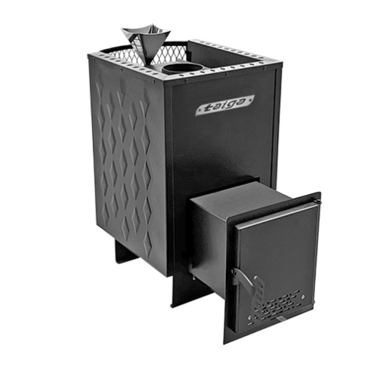 | от 6 до 14 м3 | 620х360х610 | 41 кг | 50 кг |  | Сталь |  | до 4 мм |  | от 60 до 120 мин | Дрова, брикеты | 240х270 | 533р. | 663.00
77 | 2306 | Тундра 14 стекло закрытая каменка конвекция | 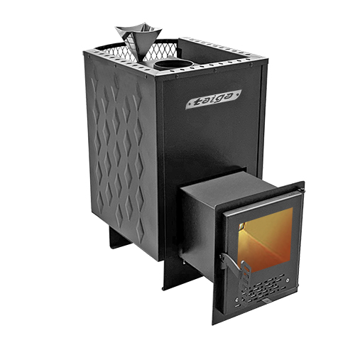 | от 6 до 14 м3 | 620х360х610 | 41 кг | 50 кг |  | Сталь |  | до 4 мм |  | от 60 до 120 мин | Дрова, брикеты | 240х270 со стеклом | 601р. | 748.80
78 | 2307 | Тундра 16 закрытая каменка конвекция | 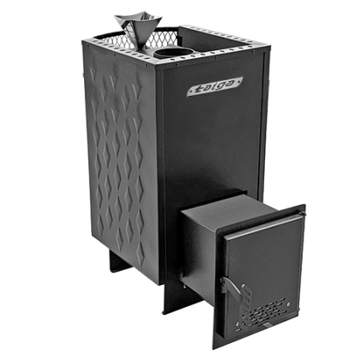 | от 8 до 16 м3 | 700х360х610 | 45 кг | 60 кг |  | Сталь |  | до 4 мм |  | от 60 до 120 мин | Дрова, брикеты | 240х270 | 636р. | 791.70
79 | 2308 | Тундра 16 стекло закрытая каменка конвекция | 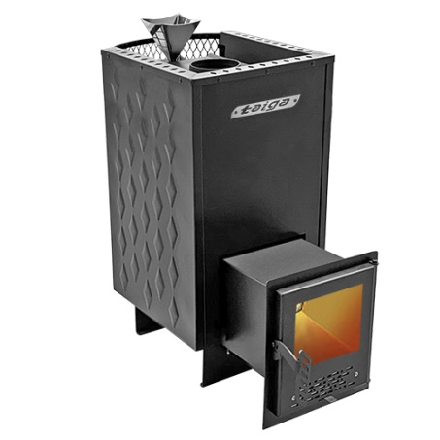 | от 8 до 16 м3 | 700х360х610 | 45 кг | 60 кг |  | Сталь |  | до 4 мм |  | от 60 до 120 мин | Дрова, брикеты | 240х270 со стеклом | 703р. | 877.50
80 |  | ОПТИМА
81 | 107 | Оптима 12 ДТ-3 сетка |  | от 6 до 12 м3 | 620х470х640 | 30 кг | 60 кг |  | Сталь |  | до 3 мм. |  | от 60 до 120 мин. | Дрова, брикеты | ДТ-3 | 492р. | 612.30
82 | 108 | Оптима 12 ДТ-3 стекло сетка |  | от 6 до 12 м3 | 620х470х640 | 30 кг | 60 кг |  | Сталь |  | до 3 мм. |  | от 60 до 120 мин. | Дрова, брикеты | ДТ-3 Стекло | 551р. | 686.40
83 | 109 | Оптима 15 ДТ-3 Сетка |  | от 8 до 16 м3 | 720х500х750 | 48 кг | 80 кг |  | Сталь |  | до 6 мм. |  | от 60 до 120 мин. | Дрова, брикеты | ДТ-3 | 718р. | 893.10
84 | 110 | Оптима 15 (ДТ-3 стекло) Сетка |  | от 8 до 16 м3 | 720х500х750 | 48 кг | 80 кг |  | Сталь |  | до 6 мм. |  | от 60 до 120 мин. | Дрова, брикеты | ДТ-3 Стекло | 778р. | 967.20
85 | 111 | Оптима 24 ДТ-3 Сетка |  | от 12 до 24 м3 | 720х550х800 | 58 кг | 100 кг |  | Сталь |  | до 6 мм. |  | от 60 до 120 мин. | Дрова, брикеты | ДТ-3 | 817р. | 1,017.90
86 | 112 | Оптима 24 (ДТ-3 стекло) Сетка |  | от 12 до 24 м3 | 720х550х800 | 58 кг | 100 кг |  | Сталь |  | до 6 мм. |  | от 60 до 120 мин. | Дрова, брикеты | ДТ-3 Стекло | 875р. | 1,088.10
87 |  | КОРВЕТ
88 | 207 | Корвет 15 (сетчатый кожух) | 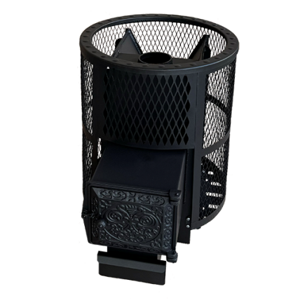 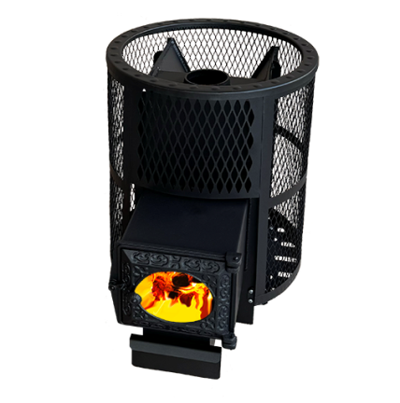 | от 8 до 16 м3 | 700х540х780 | 68 кг | 120 кг |  | Сталь |  | до 6 мм. |  | от 60 до 120 мин. | Дрова, брикеты | ДТ-3 | 911р. | 1,134.90
89 | 208 | Корвет 15 (сетчатый кожух, ДТ-3 стекло) |  | от 8 до 16 м3 | 700х540х780 | 68 кг | 120 кг |  | Сталь |  | до 6 мм. |  | от 60 до 120 мин. | Дрова, брикеты | ДТ-3 Стекло | 968р. | 1,205.10
90 | 209 | Корвет 24 (сетчатый кожух) |  | от 12 до 24 м3 | 750х620х840 | 75 кг | 130 кг |  | Сталь |  | до 6 мм. |  | от 60 до 120 мин. | Дрова, брикеты | ДТ-3 | 1,027р. | 1,279.20
91 | 210 | Корвет 24 (сетчатый кожух, ДТ-3 стекло) |  | от 12 до 24 м3 | 750х620х840 | 75 кг | 130 кг |  | Сталь |  | 4-6 мм |  | от 60 до 120 мин. | Дрова, брикеты | ДТ-3 Стекло | 1,086р. | 1,349.40
92 | 311 | Теплообменник в камеру сгорания под заказ в печь с сеткой! |  |  |  |  |  |  |  |  |  |  |  |  |  | 183р. | 230.10
93 |  | БЕРЕЗКА
94 | 305 | Берёзка 15 ДТ-4 | 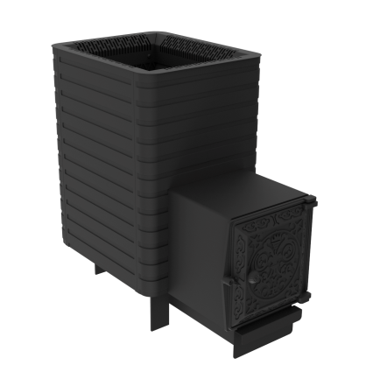 | от 8 до 20 м3 | 720х400х720 | 85 кг | 50 кг |  | Сталь |  | до 6 мм |  | от 40 до 60 мин. | Дрова, брикеты | ДТ-4 | 952р. | 1,185.60
95 | 311 | Теплообменник в камеру сгорания берёзка/фаворит/флагман,витязь/викинг |  |  |  |  |  |  |  |  |  |  |  |  |  | 161р. | 198.90
96 | 307 | Бак 35л. "Березка 15" |  |  |  |  |  |  |  |  |  |  |  |  |  | 252р. | 312.00
97 | 310 | Берёзка 24 ДТ-4 |  | от 12 до 24 м3 | 820х430х740 | 120 кг | 70 кг |  | Сталь |  | до 8 мм. |  | от 40 до 60 мин. | Дрова, брикеты | ДТ-4 | 1,230р. | 1,528.80
98 | 311 | Теплообменник в камеру сгорания берёзка/фаворит/флагман,витязь/викинг |  |  |  |  |  |  |  |  |  |  |  |  |  | 161р. | 198.90
99 | 312 | Бак 50л. "Березка 24" |  |  |  |  |  |  |  |  |  |  |  |  |  | 281р. | 351.00
100 |  | ФАВОРИТ
101 | 401 | Печь-камин "Фаворит" 15 Д-2 | 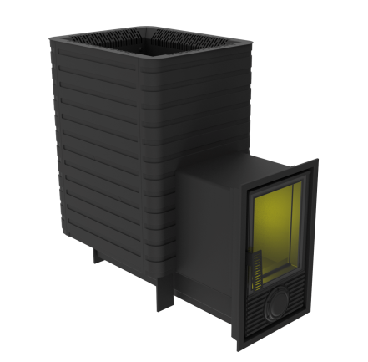 | от 8 до 15 м3 | 720х400х750 | 85 кг | 50 кг |  | Сталь |  | до 6 мм. |  | от 60 до 120 мин. | Дрова, брикеты | 270х330 | 1,255р. | 1,560.00
102 | 404 | Печь-камин "Фаворит" 15 Д-1 | 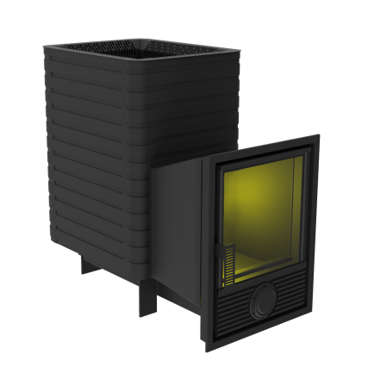 | от 8 до 15 м3 | 740х440х510 | 85 кг | 50 кг |  | Сталь |  | до 6 мм. |  | от 60 до 120 мин. | Дрова, брикеты | 270х330 | 1,362р. | 1,696.50
103 | 311 | Теплообменник в камеру сгорания берёзка/фаворит/флагман,витязь/викинг |  |  |  |  |  |  |  |  |  |  |  |  |  | 161р. | 198.90
104 | 307 | Бак 35л. "Фаворит 15" |  |  |  |  |  |  |  |  |  |  |  |  |  | 252р. | 312.00
105 | 405 | Печь-камин "Фаворит" 24 Д-2 |  | от 12 до 24 м3 | 820х430х760 | 120 кг. | 70 кг. |  | Сталь |  | до 8 мм. |  | от 40 до 60 мин. | Дрова, брикеты | 424х395 | 1,496р. | 1,860.30
106 | 402 | Печь-камин "Фаворит" 24 Д-1 |  | от 12 до 24 м3 | 820х430х760 | 120 кг | 70 кг |  | Сталь |  | до 8 мм. |  | от 40 до 60 мин. | Дрова, брикеты | 424х395 | 1,603р. | 1,992.90
107 | 311 | Теплообменник в камеру сгорания берёзка/фаворит/флагман,витязь/викинг |  |  |  |  |  |  |  |  |  |  |  |  |  | 161р. | 198.90
108 | 312 | Бак 50л. "Фаворит 24" |  |  |  |  |  |  |  |  |  |  |  |  |  | 281р. | 351.00
109 |  | Чугунные печи Воевода Лайт
110 | 1805 | Печь чугунная для бани "Воевода" 15 Лайт (ДТ-4 Сетка) | 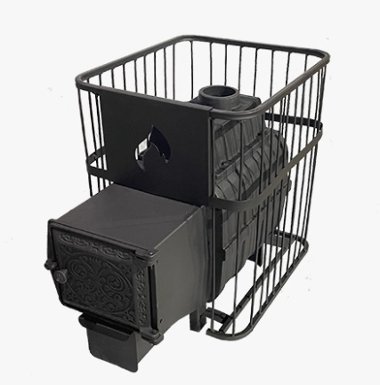 | от 8 до 15 м3 | 670х470х800 | 75 кг. | 120 кг. |  | Чугун |  | до 12 мм |  | от 60 до 120 мин. | Дрова, брикеты | ДТ-4 | 1,067р. | 1,329.90
111 | 1806 | Печь чугунная для бани "Воевода" 20 Лайт (ДТ-4 Сетка) |  | от 12 до 20 м3 | 670х470х850 | 95 кг. | 120 кг. |  | Чугун |  | до 12 мм |  | от 60 до 120 мин. | Дрова, брикеты | ДТ-4 | 1,237р. | 1,540.50
112 |  | ВОЕВОДА (ЧУГУННЫЕ ПЕЧИ)
113 | 634 | Печь чугунная для бани "Воевода" 15 ДТ-4 (без сетки под обкладку) | 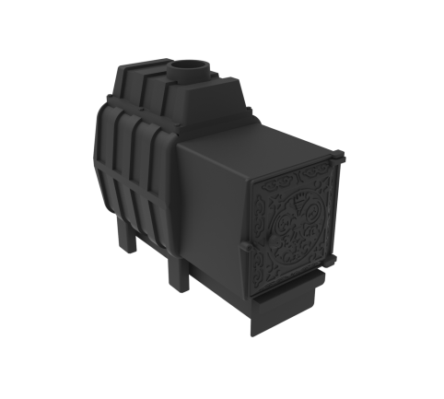 | от 8 до 15 м3 | 660х360х710 | 84 кг. |  |  | Чугун |  | до 12 мм. |  | от 60 до 120 мин. | Дрова, брикеты | ДТ-4 | 1,073р. | 1,333.80
114 | 603 | Печь-камин чугунная для бани "Воевода" 15 Д-2 (без сетки под обкладку) |  | от 8 до 15 м3 | 660х360х710 | 84 кг. |  |  | Чугун |  | до 12 мм. |  | от 60 до 120 мин. | Дрова, брикеты | 290Х450 | 1,245р. | 1,548.30
115 | 638 | Печь-камин чугунная для бани "Воевода" 15 Д-1 (без сетки под обкладку) |  | от 8 до 15 м3 | 660х360х710 | 84 кг. |  |  | Чугун |  | до 12 мм. |  | от 60 до 120 мин. | Дрова, брикеты | 390х500 | 1,405р. | 1,747.20
116 | 639 | Печь-камин чугунная для бани "Воевода-ФЛАГМАН" 15 (без сетки под обкладку) |  | от 8 до 15 м3 | 660х360х710 | 84 кг. |  |  | Чугун |  | до 12 мм. |  | от 60 до 120 мин. | Дрова, брикеты | 470х440, диагональ стекла 560 мм | 1,431р. | 1,782.30
117 | 635 | Печь чугунная для бани "Воевода" 15 (ДТ-4 Сетч.кожух) |  | от 8 до 15 м3 | 660х505х710 | 84 кг. | 140 кг |  | Чугун |  | до 12 мм |  | от 60 до 120 мин. | Дрова, брикеты | ДТ-4 | 1,134р. | 1,411.80
118 | 606 | Печь-камин чугунная для бани "Воевода" 15 Д-2 Сетч.кожух |  | До 15 м3 | 660х505х710 | 86 кг | 140 кг |  | Чугун |  | до 12 мм |  | от 60 до 120 мин. | Дрова, брикеты | 290Х450 | 1,351р. | 1,680.90
119 | 640 | Печь-камин чугунная для бани "Воевода" 15 Д-1 Сетч.кожух |  | от 8 до 15 м3 | 660х505х710 | 84 кг. | 140 кг |  | Чугун |  | до 12 мм |  | от 60 до 120 мин. | Дрова, брикеты | 390х500 | 1,511р. | 1,879.80
120 | 641 | Печь-камин чугунная для бани "Воевода-ФЛАГМАН" 15 Сетч.кожух |  | от 8 до 15 м3 | 660х505х710 | 84 кг. | 140 кг |  | Чугун |  | до 12 мм |  | от 60 до 120 мин. | Дрова, брикеты | 470х440, диагональ стекла 560 мм | 1,537р. | 1,911.00
121 | 612 | Печь чугунная для бани "Воевода" 20 ДТ-4 (без сетки под обкладку) |  | 12-20 м3 | 650х360х700 | 115 кг |  |  | Чугун |  | до 25 мм |  | от 60 до 120 мин. | Дрова, брикеты | ДТ-4 | 1,303р. | 1,622.40
122 | 613 | Печь-камин чугунная для бани "Воевода" 20 Д-2 (без сетки под обкладку) |  | 12-20 м3 | 650х360х700 | 115 кг |  |  | Чугун |  | до 25 мм |  | от 60 до 120 мин. | Дрова, брикеты | 290Х450 | 1,465р. | 1,821.30
123 | 644 | Печь-камин чугунная для бани "Воевода" 20 Д-1 (без сетки под обкладку) |  | 12-20 м3 | 650х360х700 | 115 кг |  |  | Чугун |  | до 25 мм |  | от 60 до 120 мин. | Дрова, брикеты | 390х500 | 1,625р. | 2,024.10
124 | 614 | Печь-камин чугунная для бани "Воевода-ФЛАГМАН" 20 (без сетки под обкладку) |  | от 12 до 20 м3 | 650х600х700 | 115 кг |  |  | Чугун |  | до 25 мм |  | от 60 до 120 мин. | Дрова, брикеты | 470х440, диагональ стекла 560 мм | 1,651р. | 2,055.30
125 | 617 | Печь чугунная для бани "Воевода" 20 (ДТ-4 Конвектор) |  | 8-20 м3. | 740х430х760 | 120 кг | 60 кг |  | Чугун |  | до 25 мм |  | от 60 до 120 мин. | Дрова, брикеты | ДТ-4 | 1,395р. | 1,735.50
126 | 618 | Печь-камин чугунная для бани "Воевода" 20 Д-2 Конвектор |  | от 12 до 20 м3 | 740х430х760 | 120 кг | 60 кг |  | Чугун |  | до 25 мм |  | от 60 до 120 мин. | Дрова, брикеты | 290Х450 | 1,557р. | 1,938.30
127 | 645 | Печь-камин чугунная для бани "Воевода" 20 Д-1 Конвектор |  | от 12 до 20 м3 | 740х430х760 | 120 кг | 60 кг |  | Чугун |  | до 25 мм |  | от 60 до 120 мин. | Дрова, брикеты | 390х500 | 1,716р. | 2,137.20
128 | 619 | Печь-камин чугунная для бани "Воевода-ФЛАГМАН" 20 Конвектор |  | от 12 до 20 м3 | 740х430х760 | 120 кг | 60 кг |  | Чугун |  | до 25 мм. |  | от 60 до 120 мин. | Дрова, брикеты | 470х440, диагональ стекла 560 мм | 1,742р. | 2,168.40
129 | 622 | Печь чугунная для бани "Воевода" 20 (ДТ-4 Сетч.кожух) |  | от 12 до 20 м3 | 710х550х850 | 120 кг | 160 кг |  | Чугун |  | до 25 мм. |  | от 60 до 120 мин. | Дрова, брикеты | ДТ-4 | 1,367р. | 1,700.40
130 | 623 | Печь-камин чугунная для бани "Воевода" 20 Д-2 Сетч.кожух |  | от 12 до 20 м3 | 710х550х850 | 120 кг | 160 кг |  | Чугун |  | до 25 мм. |  | от 60 до 120 мин. | Дрова, брикеты | 290х450 | 1,528р. | 1,899.30
131 | 646 | Печь-камин чугунная для бани "Воевода" 20 Д-1 Сетч.кожух |  | от 12 до 20 м3 | 710х550х850 | 120 кг | 160 кг |  | Чугун |  | до 25 мм. |  | от 60 до 120 мин. | Дрова, брикеты | 390х500 | 1,688р. | 2,102.10
132 | 624 | Печь-камин чугунная для бани "Воевода-ФЛАГМАН" 20 Сетч.кожух |  | от 12 до 20 м3 | 710х550х850 | 120 кг | 160 кг |  | Чугун |  | до 25 мм. |  | от 60 до 120 мин. | Дрова, брикеты | 470х440, диагональ стекла 560 мм | 1,714р. | 2,133.30
133 | 637 | Печь чугунная для бани "Воевода" 15 (ДТ-4 Сетч.кожух) Закрытая Каменка |  | от 8 до 15 м3 | 860х510х700 | 95 кг. | 160 кг. |  | Чугун |  | до 12 мм. |  | от 60 до 120 мин. | Дрова, брикеты | ДТ-4 | 1,460р. | 1,817.40
134 | 627 | Печь-камин чугунная для бани "Воевода" 15 Д-2 Сетч.кожух Закрытая Каменка |  | от 8 до 15 м3 | 860х510х700 | 95 кг | 160 кг |  | Чугун |  | до 12 мм |  | от 60 до 120 мин. | Дрова, брикеты | 290Х450 | 1,676р. | 2,086.50
135 | 647 | Печь-камин чугунная для бани "Воевода" 15 Д-1 Сетч.кожух Закрытая Каменка |  | от 8 до 15 м3 | 860х510х700 | 95 кг | 160 кг |  | Чугун |  | до 12 мм |  | от 60 до 120 мин. | Дрова, брикеты | 390х500 | 1,837р. | 2,285.40
136 | 648 | Печь-камин чугунная для бани "Воевода-ФЛАГМАН" 15 Сетч.кожух Закрытая Каменка |  | от 8 до 15 м3 | 860х510х700 | 95 кг | 160 кг |  | Чугун |  | до 12 мм |  | от 60 до 120 мин. | Дрова, брикеты | 470х440, диагональ стекла 560 мм | 1,861р. | 2,316.60
137 | 630 | Печь чугунная для бани "Воевода" 20 (ДТ-4 Сетч.кожух) ЗАКРЫТАЯ КАМЕНКА |  | от 12 до 24 м3 | 880х550х850 | 140 кг | 200 кг |  | Чугун |  | до 25 мм |  | от 60 до 120 мин. | Дрова, брикеты | ДТ-4 | 1,899р. | 2,363.40
138 | 631 | Печь-камин чугунная для бани "Воевода" 20 Д-2 Сетч.кожух Закрытая Каменка |  | от 12 до 24 м3 | 880х550х850 | 140 кг | 200 кг |  | Чугун |  | до 25 мм |  | от 60 до 120 мин. | Дрова, брикеты | 290х450 | 2,073р. | 2,577.90
139 | 649 | Печь-камин чугунная для бани "Воевода" 20 Д-1 Сетч.кожух Закрытая Каменка |  | от 12 до 24 м3 | 880х550х850 | 140 кг | 200 кг |  | Чугун |  | до 25 мм |  | от 60 до 120 мин. | Дрова, брикеты | 390х500 | 2,252р. | 2,800.20
140 | 632 | Печь-камин чугунная для бани "Воевода-ФЛАГМАН" 20 Сетч.кожух Закрытая Каменка |  | от 12 до 24 м3 | 880х550х850 | 140 кг | 200 кг |  | Чугун |  | до 25 мм |  | от 60 до 120 мин. | Дрова, брикеты | 470х440, диагональ стекла 560 мм | 2,277р. | 2,831.40
141 | 650 | Печь чугунная для бани "Воевода" 20 ГАЗ (без сетки под обкладку) NEW |  | от 12 до 20 м3 | 650х360х760 | 115 кг |  |  |  |  | до 25 мм |  | от 60 до 120 мин | Дрова, брикеты, газ | УГ САБК 20 | 1,964р. | 2,441.40
142 | 651 | Печь чугунная для бани "Воевода" 20 ГАЗ Конвектор NEW |  | от 12 до 20 м3 | 740х430х760 | 120 кг | 60 кг |  |  |  | до 25 мм |  | от 60 до 120 мин | Дрова, брикеты, газ | УГ САБК 20 | 2,056р. | 2,558.40
143 | 652 | Печь чугунная для бани "Воевода" 20 ГАЗ Сетч.кожух NEW |  | от 12 до 20 м3 | 710х550х850 | 120 кг | 160 кг |  |  |  | до 25 мм |  | от 60 до 120 мин | Дрова, брикеты, газ | УГ САБК 20 | 2,027р. | 2,519.40
144 | 653 | Печь чугунная для бани "Воевода" 20 ГАЗ Сетч.кожух Закрытая Каменка NEW |  | от 12 до 20 м3 | 880х550х850 | 140 кг | 200 кг |  |  |  | до 25 мм |  | от 60 до 120 мин | Дрова, брикеты, газ | УГ САБК 20 | 2,561р. | 3,186.30
145 |  | ВИКИНГ
146 | 803 | Печь "Викинг" 15 (сетчатый кожух, ДТ-4) |  | от 8 до 16 м3 | 720х540х730 | 80 кг | 140 кг |  | Сталь |  | до 6 мм |  | от 60 до 80 мин. | Дрова, брикеты | ДТ-4 | 1,120р. | 1,396.20
147 | 804 | Печь-камин "Викинг" 15 Д-2 (сетчатый кожух) |  | от 8 до 16 м3 | 720х540х760 | 80 кг | 140 кг |  | Сталь |  | до 6 мм. |  | от 60 до 80 мин. | Дрова, брикеты | Д-2, 230х400 | 1,363р. | 1,696.50
148 | 809 | Печь-камин "Викинг" 15 Д-1 (сетчатый кожух) |  | от 8 до 16 м3 | 720х540х760 | 80 кг | 140 кг |  | Сталь |  | до 6 мм |  | от 60 до 80 мин. | Дрова, брикеты | Д-1, 320х440 | 1,418р. | 1,762.80
149 | 807 | Печь "Викинг" 24 (сетчатый кожух, ДТ-4) |  | от 12 до 24 м3 | 750х620х830 | 115 кг | 180 кг |  | Сталь |  | до 8 мм. |  | от 90 до 120 мин. | Дрова, брикеты | ДТ-4 | 1,426р. | 1,774.50
150 | 810 | Печь-камин "Викинг" 24 Д-2 (сетчатый кожух) |  | от 12 до 24 м3 | 750х620х920 | 115 кг. | 180 кг. |  | Сталь |  | до 8 мм. |  | от 90 до 120 мин. | Дрова, брикеты | 424х395 | 1,677р. | 2,086.50
151 | 808 | Печь-камин "Викинг" 24 Д-1 (сетчатый кожух) |  | от 12 до 24 м3 | 750х620х920 | 115 кг | 180 кг. |  | Сталь 8 мм. |  | до 8 мм. |  | от 90 до 120 мин. | Дрова, брикеты | 424х395 | 1,732р. | 2,156.70
152 |  | ВИТЯЗЬ (бочки) 6-8 мм
153 | 903 | Печь "Витязь" 18 ДТ-4 (Закрытая каменка нерж, Сетчатый кожух) |  | от 8 до 20 м3 | 980х диаметр 650х650 (с туннелем - 850) | 115 кг | 200 кг |  | Сталь 8 мм. |  | до 6 мм. |  | от 90 до 120 мин. | Дрова, брикеты | ДТ-4 | 1,605р. | 1,996.80
154 | 904 | Печь-камин "Витязь" 18 Д-2 (Закрытая каменка нерж, Сетчатый кожух) |  | от 8 до 20 м3 | 980х диаметр 650х650 (с туннелем - 850) | 115 кг | 200 кг |  | Сталь 8 мм. |  | до 6 мм. |  | от 90 до 120 мин. | Дрова, брикеты | 290х450 | 1,802р. | 2,242.50
155 | 909 | Печь-камин "Витязь" 18 Д-1 (Закрытая каменка нерж, Сетчатый кожух) |  | от 8 до 20 м3 | 1090х600х940 | 120 кг. | 200 кг. |  | Сталь |  | до 6 мм. |  | от 90 до 120 мин. | Дрова, брикеты | 390х500 | 1,868р. | 2,324.40
156 | 907 | Печь "Витязь" 28 (сетчатый кожух, ДТ-4) |  | от 12 до 30 м3 | 1000х650х920 | 140 кг | 220 кг |  | Сталь |  | до 6 мм. |  | от 90 до 120 мин. | Дрова, брикеты | ДТ-4 | 1,968р. | 2,449.20
157 | 910 | Печь-камин "Витязь" 28 Д-2 (Закрытая каменка нерж, Сетчатый кожух) |  | от 12 до 30 м3 | 1050х650х920 | 145 кг. | 220 кг. |  | Сталь |  | до 6 мм. |  | от 90 до 120 мин. | Дрова, брикеты | Д-2, 230х400 | 2,183р. | 2,714.40
158 | 908 | Печь-камин "Витязь" 28 Д-1 (Закрытая каменка нерж, Сетчатый кожух) |  | от 12 до 30 м3 | 1050х650х920 | 145 кг. | 220 кг. |  | Сталь |  | до 6 мм. |  | от 90 до 120 мин. | Дрова, брикеты | Д-1, 320х440 | 2,248р. | 2,796.30
159 |  | ФЛАГМАН
160 | 1001 | Флагман 15 |  | от 8 до 15 м3 | 720х610х750 | 90 кг | 50 кг |  | Сталь |  | до 6 мм. |  | от 60 до 120 мин. | Дрова, брикеты | 470х440, диагональ стекла 560 мм | 1,378р. | 1,716.00
161 | 311 | Теплообменник в камеру сгорания берёзка/фаворит/флагман,витязь/викинг |  |  |  |  |  |  |  |  |  |  |  |  |  | 161р. | 198.90
162 | 307 | Бак 35л. "Флагман 15" |  |  |  |  |  |  |  |  |  |  |  |  |  | 252р. | 312.00
163 | 1002 | Флагман 15 (сетчатый кожух) |  | от 8 до 15 м3 | 720х610х760 | 85 кг | 140 кг |  | Сталь |  | до 6 мм. |  | от 60 до 120 мин. | Дрова, брикеты | 470х440, диагональ стекла 560 мм | 1,443р. | 1,794.00
164 | 1003 | Флагман 18 (сетчатый кожух) ЗАКРЫТАЯ КАМЕНКА |  | от 8 до 20 м3 | 980х650х850 | 125 кг | 200 кг |  |  |  | до 8 мм. |  |  |  |  | 1,892р. | 2,355.60
165 | 1004 | Флагман 24 |  | от 12 до 24 м3 | 820х630х700 | 125 кг | 70 кг. |  | Сталь |  | до 8 мм. |  | от 60 до 120 мин. | Дрова, брикеты | 470х440, диагональ стекла 560 мм | 1,628р. | 2,024.10
166 | 311 | Теплообменник в камеру сгорания берёзка/фаворит/флагман,витязь/викинг |  |  |  |  |  |  |  |  |  |  |  |  |  | 161р. | 198.90
167 | 312 | Бак 50л. "Флагман 24" |  |  |  |  |  |  |  |  |  |  |  |  |  | 281р. | 351.00
168 | 1005 | Флагман 24 (сетчатый кожух) |  | от 12 до 24 м3 | 760х630х750 | 120 кг | 180 кг |  | Сталь |  | до 8 мм. |  | от 90 до 120 мин. | Дрова, брикеты | 470х440, диагональ стекла 560 мм | 1,758р. | 2,187.90
169 | 1008 | Флагман 28 (закр.каменка нерж, сетчатый кожух) |  | от 12 до 30 м3 | 1000х650х920 | 140 кг. | 220 кг. |  | Сталь |  | до 6 мм. |  | от 90 до 120 мин. | Дрова, брикеты | 470х440, диагональ стекла 560 мм | 2,274р. | 2,827.50
170 |  | Мангалы, Коптильни
171 | 1101 | Кухня мангал ДТ-3 стекло |  |  | 800х2015х520 Макс кольцо под казан 300 мм Размер дверки: ДТ-3 | 70 кг |  |  |  |  | 3-6 мм |  |  |  |  | 972р. | 1,209.00
172 | 1102 | Кухня мангал ДТ-3 стекло эксклюзив |  |  | 800х2015х520 Макс кольцо под казан 300 мм Размер дверки: ДТ-3 | 70 кг |  |  |  |  | 3-6 мм |  |  |  |  | 1,093р. | 1,361.10
173 | 1103 | Кухня мангал ДТ-3 |  |  | 800х2015х520 Макс кольцо под казан 300 мм Размер дверки: ДТ-3 | 70 кг |  |  |  |  | 3-6 мм |  |  |  |  | 913р. | 1,134.90
174 | 1104 | Кухня мангал ДТ-3 эксклюзив |  |  | 800х2015х520 Макс кольцо под казан 300 мм Размер дверки: ДТ-3 | 70 кг |  |  |  |  | 3-6 мм |  |  |  |  | 1,035р. | 1,287.00
175 | 1105 | Печь под казан ДТ-3 стекло |   |  | 800х600х520 Макс кольцо под казан 300 мм Размер дверки: ДТ-3 | 35 кг |  |  |  |  | 3-6 мм |  |  |  |  | 534р. | 666.90
176 | 1106 | Печь под казан ДТ-3 стекло эксклюзив |  |  |  | 35 кг |  |  |  |  | 3-6 мм |  |  |  |  | 596р. | 741.00
177 | 1107 | Печь под казан ДТ-3 |   |  |  | 35 кг |  |  |  |  | 3-6 мм |  |  |  |  | 475р. | 592.80
178 | 1108 | Печь под казан ДТ-3 эксклюзив |  |  |  | 35 кг |  |  |  |  | 3-6 мм |  |  |  |  | 537р. | 670.80
179 | 1109 | Мангал-жаровня с крышкой |  |  | 800х1700х520 Макс кольцо под казан 300 мм Размер дверки: ДТ-3 | 35 кг |  |  |  |  | 3 мм |  |  |  |  | 527р. | 655.20
180 | 1110 | Мангал-жаровня эксклюзив с крышкой |  |  |  | 35 кг |  |  |  |  | 3 мм |  |  |  |  | 557р. | 694.20
181 | 1111 | Коптильня Триумф |  |  |  |  |  |  |  |  |  |  |  |  |  | 235р. | 292.50
182 | 1112 | Гриль Триумф - 400 NEW |  |  | 1050х930х390 | 25 кг |  |  |  |  | 2 мм |  |  |  |  | 464р. | 577.20
183 | 1113 | Гриль Триумф - 600 NEW |  |  | 1050х1130х390 | 32 кг |  |  |  |  | 2 мм |  |  |  |  | 548р. | 682.50
184 |  | ОТОПИТЕЛЬНЫЕ ПЕЧИ
185 | 1306 | Т-ПЕЧЬ 100 |  | от 20 до 100 м3 | 480х320х590 | 25 кг |  |  | Сталь |  | до 3 мм |  |  | Дрова, брикеты | 260х270 | 321р. | 389.61
186 | 1307 | Т-ПЕЧЬ 100 стекло |  | от 20 до 100 м3 | 480х320х590 |  |  |  | Сталь |  | до 3 мм |  |  | Дрова, брикеты | 260х270 со стеклом | 385р. | 468.00
187 | 1201 | Печь чугунная отопительно-варочная "Берёзка 200" |  | до 200 м3 | 530х450х540 Используемое топливо: дрова, длина 40 см. | 110 кг, Объём топки: 44 л. |  |  | Чугун 15 мм. |  |  |  |  |  |  | 1,252р. | 1,556.10
188 | 1301 | Отопительно-варочная печь "Комфорт 120" |   | 120 м3 | 700х360х470 Используемое топливо: Дрова 400-500 мм | 65 кг |  |  | Сталь 6 мм. |  | до 6 мм |  |  |  |  | 804р. | 998.40
189 | 1302 | Отопительно-варочная печь "Комфорт 120"(ДТ-3 стекло) |  | 120 м3 | 700х360х470 Используемое топливо: Дрова 400-500 мм | 65 кг |  |  | Сталь 6 мм. |  | до 6 мм |  |  |  |  | 862р. | 1,072.50
190 | 1303 | Печь отопительная" Кадет-1" 50 куб. |  | 50 м3 | 470х300 Размер дверки: 250х210 |  |  |  | Сталь 3 мм. |  |  |  |  |  |  | 297р. | 370.50
191 | 1304 | Печь отопительная " Кадет-2" 70 куб. |   | 70 м3 | 600х450х515 Размер дверки: 250 х 210 Используемое топливо: дрова или брикеты, длинной 40-50 см. |  |  |  | Сталь 3 мм. |  |  |  |  |  |  | 540р. | 670.80
192 | 1305 | Печь отопительная " Кадет-2" 70 куб. (ДТ-3 стекло) |  | 70 м3 |  |  |  |  | Сталь 3 мм. |  |  |  |  |  |  | 598р. | 744.90
193 | 1401 |  Отопительная печь BulyK 100 |   | до 100 м3 | 730х500х480 | 5,5 кВт Объём топки: 40 л. |  |  | Сталь |  |  |  |  |  |  | 647р. | 807.30
194 | 1402 | Отопительная печь BuliK 100 с экранами |  | до 100 м3 | 730х500х480 | 5,5 кВт Объём топки: 40 л. |  |  | Сталь |  |  |  |  |  |  | 768р. | 955.50
195 | 1403 | Отопительная печь BulyK 100 Стекло |  | до 100 м3 | 730х500х480 | 5,5 кВт Объём топки: 40 л. |  |  | Сталь |  |  |  |  |  |  | 737р. | 916.50

196 | 1404 | Отопительная печь BuliK 100 Стекло с экранами |  | до 100 м3 | 730х500х480 | 5,5 кВт Объём топки: 40 л. |  |  | Сталь |  |  |  |  |  |  | 858р. | 1,068.60
197 | 1405 | Отопительная печь BuliK 100 PLUS |   | до 100 м3 | 850х500х480 | 5,5 кВт Объём топки: 40 л. |  |  | Сталь |  |  |  |  |  |  | 775р. | 963.30
198 | 1406 | Отопительная печь BuliK 100 PLUS с экранами |  | до 100 м3 | 850х500х480 | 5,5 кВт Объём топки: 40 л. |  |  | Сталь |  |  |  |  |  |  | 896р. | 1,115.40
199 | 1407 | Отопительная печь BuliK 100 PLUS Стекло |  | до 100 м3 | 850х500х480 | 5,5 кВт Объём топки: 40 л. |  |  | Сталь |  |  |  |  |  |  | 866р. | 1,076.40

200 | 1408 | Отопительная печь BuliK 100 PLUS Стекло с экранами |  | до 100 м3 | 850х500х480 | 5,5 кВт Объём топки: 40 л. |  |  | Сталь |  |  |  |  |  |  | 986р. | 1,228.50
201 | 1409 | Отопительная печь BuliK 150 |  | до 150 м3 | 730х500х600 | 8 кВт Объём топки: 55 л |  |  | Сталь |  |  |  |  |  |  | 823р. | 1,025.70
202 | 1410 | Отопительная печь BuliK 150 с экранами |  | до 150 м3 | 730х500х600 | 8 кВт Объём топки: 55 л |  |  | Сталь |  |  |  |  |  |  | 951р. | 1,181.70
203 | 1411 | Отопительная печь BuliK 150 Стекло |  | до 150 м3 | 730х500х600 | 8 кВт Объём топки: 55 л |  |  | Сталь |  |  |  |  |  |  | 914р. | 1,138.80
204 | 1412 | Отопительная печь BuliK 150 Стекло с экранами |  | до 150 м3 | 730х500х600 | 8 кВт Объём топки: 55 л |  |  | Сталь |  |  |  |  |  |  | 1,038р. | 1,290.90
205 | 1413 | Отопительная печь BuliK 150 PLUS |  | до 150 м3 | 850х500х600 | 8 кВт Объём топки: 55 л |  |  | Сталь |  |  |  |  |  |  | 957р. | 1,189.50
206 | 1414 | Отопительная печь BuliK 150 PLUS с экранами |  | до 150 м3 | 850х500х600 | 8 кВт Объём топки: 55 л |  |  | Сталь |  |  |  |  |  |  | 1,084р. | 1,349.40
207 | 1415 | Отопительная печь BuliK 150 PLUS Стекло |  | до 150 м3 | 850х500х600 | 8 кВт Объём топки: 55 л |  |  | Сталь |  |  |  |  |  |  | 1,046р. | 1,302.60
208 | 1416 | Отопительная печь BuliK 150 PLUS Стекло с экранами |  | до 150 м3 | 850х500х600 | 8 кВт Объём топки: 55 л |  |  | Сталь |  |  |  |  |  |  | 1,173р. | 1,458.60
209 | 1417 | Отопительная печь BuliK 200 |   | до 200 м3 | 730х500х730 | 11 кВт Объём топки 70 л. |  |  | Сталь |  |  |  |  |  |  | 950р. | 1,181.70
210 | 1418 | Отопительная печь BuliK 200 с экранами |  | до 200 м3 | 730х500х730 | 11 кВт Объём топки 70 л. |  |  | Сталь |  |  |  |  |  |  | 1,086р. | 1,349.40
211 | 1419 | Отопительная печь BuliK 200 Стекло |  | до 200 м3 | 730х500х730 | 11 кВт Объём топки 70 л. |  |  | Сталь |  |  |  |  |  |  | 1,041р. | 1,294.80
212 | 1420 | Отопительная печь BuliK 200 Стекло с экранами |  | до 200 м3 | 730х500х730 | 11 кВт Объём топки 70 л. |  |  | Сталь |  |  |  |  |  |  | 1,177р. | 1,466.40
213 | 1421 | Отопительная печь BuliK 200 PLUS |  | до 200 м3 | 850х500х730 | 11 кВт Объём топки 70 л. |  |  | Сталь |  |  |  |  |  |  | 1,093р. | 1,361.10
214 | 1422 | Отопительная печь BuliK 200 PLUS с экранами |  | до 200 м3 | 850х500х730 | 11 кВт Объём топки 70 л. |  |  | Сталь |  |  |  |  |  |  | 1,230р. | 1,528.80
215 | 1423 | Отопительная печь BuliK 200 PLUS Стекло |  | до 200 м3 | 850х500х730 | 11 кВт Объём топки 70 л. |  |  | Сталь |  |  |  |  |  |  | 1,184р. | 1,474.20
216 | 1424 | Отопительная печь BuliK 200 PLUS Стекло с экранами |  | до 200 м3 | 850х500х730 | 11 кВт Объём топки 70 л. |  |  | Сталь |  |  |  |  |  |  | 1,321р. | 1,641.90
217 | 1425 | Отопительная печь BuliK 280 |   | до 280 м3 | 650х500х850 | 15 кВт Объём топки 70 л. |  |  | Сталь |  |  |  |  |  |  | 1,337р. | 1,665.30
218 | 1426 | Отопительная печь BuliK 280 с экранами |  | до 280 м3 | 650х500х850 | 15 кВт Объём топки 70 л. |  |  | Сталь |  |  |  |  |  |  | 1,481р. | 1,844.70
219 | 1427 | Отопительная печь BuliK 280 Стекло |  | до 280 м3 | 650х500х850 | 15 кВт Объём топки 70 л. |  |  | Сталь |  |  |  |  |  |  | 1,428р. | 1,778.40
220 | 1428 | Отопительная печь BuliK 280 Стекло с экранами |  | до 280 м3 | 650х500х850 | 15 кВт Объём топки 70 л. |  |  | Сталь |  |  |  |  |  |  | 1,572р. | 1,953.90
221 | 1429 | Отопительная печь BuliK 280 PLUS |  | до 280 м3 | 770х500х850 | 15 кВт Объём топки 70 л. |  |  | Сталь |  |  |  |  |  |  | 1,489р. | 1,852.50
222 | 1430 | Отопительная печь BuliK 280 PLUS с экранами |  | до 280 м3 | 770х500х850 | 15 кВт Объём топки 70 л. |  |  | Сталь |  |  |  |  |  |  | 1,632р. | 2,031.90
223 | 1431 | Отопительная печь BuliK 280 PLUS Стекло |  | до 280 м3 | 770х500х850 | 15 кВт Объём топки 70 л. |  |  | Сталь |  |  |  |  |  |  | 1,579р. | 1,965.60
224 | 1432 | Отопительная печь BuliK 280 PLUS Стекло с экранами |  | до 280 м3 | 770х500х850 | 15 кВт Объём топки 70 л. |  |  | Сталь |  |  |  |  |  |  | 1,722р. | 2,141.10
225 | 1433 | Отопительная печь BuliK 400 |    | до 400 м3 | 870х600х900 | 18 кВт Объём топки 120 л. |  |  | Сталь |  |  |  |  |  |  | 1,535р. | 1,911.00
226 | 1434 | Отопительная печь BuliK 400 с экранами |  | до 400 м3 | 870х600х900 | 18 кВт Объём топки 120 л. |  |  | Сталь |  |  |  |  |  |  | 1,690р. | 2,102.10
227 | 1435 | Отопительная печь BuliK 400 Стекло |  | до 400 м3 | 870х600х900 | 18 кВт Объём топки 120 л. |  |  | Сталь |  |  |  |  |  |  | 1,626р. | 2,024.10
228 | 1436 | Отопительная печь BuliK 400 Стекло с экранами |  | до 400 м3 | 870х600х900 | 18 кВт Объём топки 120 л. |  |  | Сталь |  |  |  |  |  |  | 1,782р. | 2,215.20
229 | 1437 | Отопительная печь BuliK 400 PLUS |  | до 400 м3 | 990х600х900 | 18 кВт Объём топки 120 л. |  |  | Сталь |  |  |  |  |  |  | 1,697р. | 2,109.90
230 | 1438 | Отопительная печь BuliK 400 PLUS с экранами |  | до 400 м3 | 990х600х900 | 18 кВт Объём топки 120 л. |  |  | Сталь |  |  |  |  |  |  | 1,851р. | 2,304.90
231 | 1439 | Отопительная печь BuliK 400 PLUS Стекло |  | до 400 м3 | 990х600х900 | 18 кВт Объём топки 120 л. |  |  | Сталь |  |  |  |  |  |  | 1,790р. | 2,226.90
232 | 1440 | Отопительная печь BuliK 400 PLUS Стекло с экранами |  | до 400 м3 | 990х600х900 | 18 кВт Объём топки 120 л. |  |  | Сталь |  |  |  |  |  |  | 1,944р. | 2,418.00
233 |  | Дополнительное оборудование и опции
234 | 1549 | Обливное устройство ICEBERG CUBE 20 |  |  | 215х610х510 | 18 кг |  |  |  |  |  |  |  |  |  | 1,210р. | 1,505.40
235 | 1550 | Обливное устройство ICEBERG CUBE 30 |  |  | 310х730х370 | 20 кг |  |  |  |  |  |  |  |  |  | 1,106р. | 1,376.70
236 | 1552 | Обливное устройство ICEBERG CUBE 60 |  |  | 310х680х730 | 29 кг |  |  |  |  |  |  |  |  |  | 1,695р. | 2,109.90
237 | 1553 | Система подачи воздуха Второе Дыхание STANDART |  |  |  |  |  |  |  |  |  |  |  |  |  | 474р. | 588.90
238 | 1554 | Система подачи воздуха Второе Дыхание BLACK |  |  |  |  |  |  |  |  |  |  |  |  |  | 587р. | 729.30
239 | 1551 | ШИШКИ ИЗ НЕРЖАВЕЮЩЕЙ СТАЛИ к-т 4 шт. |  |  | 100х65х65 |  |  |  |  |  |  |  |  |  |  | 103р. | 128.70
240 | 1547 | Заглушка прочистки Корвет, Берёзка, Фаворит, Флагман, Витязь, Викинг |  |  |  |  |  |  |  |  |  |  |  |  |  | 9р. | 11.70
241 | 1548 | Заглушка прочистки Оптима |  |  |  |  |  |  |  |  |  |  |  |  |  | 10р. | 11.70
242 | 2148 | Кочерга и совок |  |  |  |  |  |  |  |  |  |  |  |  |  | 29р. | 39.00
243 | 1529 | Дровник диагональ |  |  | 1000х350х300 | 20 кг |  |  |  |  |  |  |  |  |  | 332р. | 413.40
244 | 1533 | Дровяник "Лофтвер" |  |  |  |  |  |  |  |  |  |  |  |  |  | 211р. | 265.20
245 | 1501 | Паровая пушка ППС - 2 |  |  | 450х125х150 | 1,2 кг |  |  |  |  |  |  |  |  |  | 96р. | 120.90
246 | 1502 | Паровая пушка ППС - 4 специально для чугунных печей |  |  | 450х195х235 | 1,5 кг |  |  |  |  |  |  |  |  |  | 101р. | 124.80
247 | 1503 | Подставка под печь D-580 (Подставка под печь повторяющая стилистику сеток печей Флагман, Витязь, Воевода, Викинг, Корвет!) |  |  | 42х580х580 |  |  |  |  |  |  |  |  |  |  | 82р. | 101.40
248 | 1504 | Декоративный фасадный экран 600х900 (печи 15й серии) |  |  | 900х600х110 | 11 кг |  |  |  |  |  |  |  |  |  | 213р. | 265.20
249 | 1531 | Декоративный фасадный экран Берёзка 24-28, Викинг 24, Витязь 28 |  |  |  |  |  |  |  |  |  |  |  |  |  | 231р. | 288.60
250 | 1532 | Декоративный фасадный экран Флагиан 15,18,20 |  |  |  |  |  |  |  |  |  |  |  |  |  | 231р. | 288.60
251 | 1555 | Декоративный фасадный экран 560х860 Тундра |  |  |  |  |  |  |  |  |  |  |  |  |  | 184р. | 230.10
252 | 1552 | Рамка декоративная Оптима 12 |  |  |  |  |  |  |  |  |  |  |  |  |  | 21р. | 31.20
253 | 1534 | Рамка чёрная под Д -1 |  |  |  |  |  |  |  |  |  |  |  |  |  | 49р. | 62.40
254 | 1535 | Рамка чёрная под Д -2 |  |  |  |  |  |  |  |  |  |  |  |  |  | 44р. | 58.50
255 | 306 | Теплообменник в камеру сгорания берёзка/фаворит/флагман 15 |  |  |  |  |  |  |  |  |  |  |  |  |  | 161р. | 198.90
256 | 311 | Теплообменник в камеру сгорания берёзка/фаворит/флагман 24 и в печи с сеткой |  |  |  |  |  |  |  |  |  |  |  |  |  | 161р. | 198.90
257 | 1507 | Теплообменник под обшивку корвет 15,24 |  |  |  |  |  |  |  |  |  |  |  |  |  | 101р. | 128.70
258 | 1508 | Теплообменник прикладной викинг/витязь |  |  |  |  |  |  |  |  |  |  |  |  |  | 101р. | 128.70
259 | 307 | бак на 35 л. |  |  | 470х300х260 Объём бака: 35 л |  |  |  | нерж aisi 430 - 1мм. |  |  |  |  |  |  | 252р. | 312.00
260 | 312 | бак на 50 л. |  |  | 500х370х280 Объём бака: 50 л |  |  |  | нерж aisi 430 - 1мм. |  |  |  |  |  |  | 281р. | 351.00
261 | 1509 | бак на 40 л. труба 115 мм. |  |  |  |  |  |  |  |  |  |  |  |  |  | 418р. | 522.60
262 | 1510 | бак на 40 л. труба 130 мм. |  |  |  |  |  |  |  |  |  |  |  |  |  | 425р. | 530.40
263 | 1511 | бак на 40 л. труба 150 мм. |  |  |  |  |  |  |  |  |  |  |  |  |  | 440р. | 549.90
264 | 1515 | Защитные пластины топки Викинг/Витязь/Флагман |  |  |  |  |  |  |  |  |  |  |  |  |  | 30р. | 39.00
265 | 1516 | Воронка (дозатор) Б24 |  |  |  |  |  |  |  |  |  |  |  |  |  | 81р. | 101.40
266 | 1528 | Экономайзер 500 |  |  | 480х220х220 |  |  |  |  |  |  |  |  |  |  | 77р. | 97.50
267 | 1517 | Сетчатый экономайзер L-700 мм |  |  | 700 |  |  |  |  |  |  |  |  |  |  | 169р. | 210.60
268 | 1518 | Дверь чугунная с рамкой 320х450 |  |  |  |  |  |  |  |  |  |  |  |  |  | 437р. | 546.00
269 | 1519 | Дверь чугунная с рамкой 440х490 |  |  |  |  |  |  |  |  |  |  |  |  |  | 631р. | 787.80
270 | 1520 | Жаростойкое стекло 185х147 мм (ДТ-3) |  |  |  |  |  |  |  |  |  |  |  |  |  | 60р. | 78.00
271 | 1521 | Жаростойкое стекло 245x173 мм (Берёзка 200) |  |  |  |  |  |  |  |  |  |  |  |  |  | 86р. | 109.20
272 | 1522 | Жаростойкое стекло 215x118 мм (Bulik) |  |  |  |  |  |  |  |  |  |  |  |  |  | 83р. | 105.30
273 | 1523 | Жаростойкое стекло 230х270 мм (Фаворит 15, Викинг 15, Воевода 20) |  |  |  |  |  |  |  |  |  |  |  |  |  | 135р. | 167.70
274 | 1524 | Жаростойкое стекло 330х330 мм (Фаворит 24, Викинг 24) |  |  |  |  |  |  |  |  |  |  |  |  |  | 212р. | 265.20
275 | 1525 | Жаростойкое стекло 465х335 мм (Флагман NEW) |  |  |  |  |  |  |  |  |  |  |  |  |  | 305р. | 378.30
276 | 1556 | Жаростойкое стекло 420х285 мм (Флагман 15,18,20 старого образца) |  |  |  |  |  |  |  |  |  |  |  |  |  | 234р. | 292.50
277 | 1526 | Жаростойкое стекло 490х325 мм (Флагман 24,35) |  |  |  |  |  |  |  |  |  |  |  |  |  | 319р. | 397.80
278 | 1536 | Жаростойкое стекло Verona 18/26 фасадное 400х400 |  |  |  |  |  |  |  |  |  |  |  |  |  | 310р. | 386.10
279 | 1537 | Жаростойкое стекло Verona 26 заднее 177х206 |  |  |  |  |  |  |  |  |  |  |  |  |  | 70р. | 89.70
280 | 1538 | Жаростойкое стекло Verona 18 заднее 180х172 |  |  |  |  |  |  |  |  |  |  |  |  |  | 61р. | 78.00
281 | 1539 | Жаростойкое стекло Hors 6 перед 450х290 |  |  |  |  |  |  |  |  |  |  |  |  |  | 255р. | 319.80
282 | 1540 | Жаростойкое стекло Hors 6 бок 450х268 |  |  |  |  |  |  |  |  |  |  |  |  |  | 236р. | 296.40
283 | 1541 | Жаростойкое стекло Hors 9/10 перед 564х362 |  |  |  |  |  |  |  |  |  |  |  |  |  | 398р. | 495.30
284 | 1542 | Жаростойкое стекло Hors 9/10 бок 564х300 |  |  |  |  |  |  |  |  |  |  |  |  |  | 329р. | 409.50
285 | 1543 | Жаростойкое стекло Hors 13 перед 618х363 |  |  |  |  |  |  |  |  |  |  |  |  |  | 435р. | 542.10
286 | 1544 | Жаростойкое стекло Hors 13 бок 618х330 |  |  |  |  |  |  |  |  |  |  |  |  |  | 398р. | 495.30
287 | 1545 | Жаростойкое стекло Magma 8 перед 350х230 |  |  |  |  |  |  |  |  |  |  |  |  |  | 158р. | 198.90
288 | 1546 | Жаростойкое стекло Magma 8 бок 335х120 |  |  |  |  |  |  |  |  |  |  |  |  |  | 79р. | 101.40
289 | 1527 | Увеличение топочного выноса до 300 мм для всех моделей печей |  |  |  |  |  |  |  |  |  |  |  |  |  | 134р. | 167.70
290 | 2200 | Дымоходная стартовая труба D115, 1 метр сталь толщина 3,5 мм |  |  |  |  |  |  |  |  |  |  |  |  |  | 151р. | 191.10
291 | 2201 | Дымоходная стартовая труба D115, 0,7 метра сталь толщина 3,5 мм |  |  |  |  |  |  |  |  |  |  |  |  |  | 116р. | 144.30
292 | 2202 | Дымоходная стартовая труба D115, 0,5 метра сталь толщина 3,5 мм |  |  |  |  |  |  |  |  |  |  |  |  |  | 83р. | 105.30
293 | 2203 | Дымоходная стартовая труба D115, 0,25 метра сталь толщина 3,5 мм |  |  |  |  |  |  |  |  |  |  |  |  |  | 49р. | 62.40
294 | 2204 | Дымоходная стартовая труба D130, 1 метр сталь толщина 3,5 мм |  |  |  |  |  |  |  |  |  |  |  |  |  | 165р. | 206.70
295 | 2205 | Дымоходная стартовая труба D130, 0,7 метра сталь толщина 3,5 мм |  |  |  |  |  |  |  |  |  |  |  |  |  | 135р. | 167.70
296 | 2206 | Дымоходная стартовая труба D130, 0,5 метра сталь толщина 3,5 мм |  |  |  |  |  |  |  |  |  |  |  |  |  | 97р. | 120.90
297 | 2207 | Дымоходная стартовая труба D130, 0,25 метра сталь толщина 3,5 мм |  |  |  |  |  |  |  |  |  |  |  |  |  | 56р. | 70.20
298 | 2208 | Дымоходная стартовая труба с шибером D115, 1 метр сталь толщина 3,5 мм |  |  |  |  |  |  |  |  |  |  |  |  |  | 182р. | 226.20
299 | 2209 | Дымоходная стартовая труба с шибером D115, 0,7 метра сталь толщина 3,5 мм |  |  |  |  |  |  |  |  |  |  |  |  |  | 160р. | 198.90
300 | 2210 | Дымоходная стартовая труба с шибером D115, 0,5 метра сталь толщина 3,5 мм |  |  |  |  |  |  |  |  |  |  |  |  |  | 115р. | 144.30
301 | 2211 | Дымоходная стартовая труба с шибером D115, 0,25 метра сталь толщина 3,5 мм |  |  |  |  |  |  |  |  |  |  |  |  |  | 81р. | 101.40
302 | 2212 | Дымоходная стартовая труба с шибером D130, 1 метр сталь толщина 3,5 мм |  |  |  |  |  |  |  |  |  |  |  |  |  | 196р. | 245.70
303 | 2213 | Дымоходная стартовая труба с шибером D130, 0,7 метра сталь толщина 3,5 мм |  |  |  |  |  |  |  |  |  |  |  |  |  | 179р. | 222.30
304 | 2214 | Дымоходная стартовая труба с шибером D130, 0,5 метра сталь толщина 3,5 мм |  |  |  |  |  |  |  |  |  |  |  |  |  | 128р. | 159.90
305 | 2215 | Дымоходная стартовая труба с шибером D130, 0,25 метра сталь толщина 3,5 мм |  |  |  |  |  |  |  |  |  |  |  |  |  | 87р. | 109.20

